Mô hình quan hệ
Mô hình dữ liệu | là một tập hợp các khái niệm dùng để mô tả về dữ liệu
 | gồm: cấu trúc của dữ liệu, các phép toán để thao tác với dữ liệu, các ràng buộc về dữ liệu
 | Tính ổn định, tính đơn giản, cần phải kiểm tra dư thừa, đối xứng và có cơ sở lý thuyết vững chắc
 | Cơ sở dữ liệu được xây dựng trên mô hình dữ liệu quan hệ
 | Phụ thuộc vào yêu cầu truy xuất và khai thác thông tin
Mô hình dữ liệu phân cấp | Biểu diễn bằng cây | Chỉ 1 - n
 | Mỗi nút con chỉ có duy nhất một nút cha | Các bản ghi phụ thuộc chỉ tồn tại khi và chỉ khi tồn tại bản ghi gốc
 | Sử dụng bản ghi ảo | Mất thông tin khi xoá bản ghi phụ thuộc duy nhất
 | Dễ xây dựng và thao tác | Lặp dữ liệu => Không nhất quán
 | Tương thích với các lĩnh vực tổ chức phân cấp (vd: tổ chức nhân sự trong các đơn vị, ...) | Dị thường thông tin
 | Ngôn ngữ thao tác đơn giản (duyệt cây) | Tìm kiếm phức tạp với dữ liệu lớn
Mô hình dữ liệu mạng | Đồ thị có hướng | Cấu trúc của mô hình tương đối phức tạp vì cần nhiều con trỏ để tạo liên kết giữa các bản ghi
 | Có liên kết giữa các bản ghi, chặt chẽ | Sự thay đổi về cấu trúc CSDL khó khăn
 | Truy cập dữ liệu nhanh chóng
 | 1 - n, m - n
 | Đảm bảo được tính nhất quán và tính toàn vẹn của dữ liệu khi thêm, sửa, xóa
 | Câu hỏi và kết quả các câu hỏi tìm kiếm thường đối xứng với nhau
Mô hình dữ liệu quan hệ | Dạng bảng | Hạn chế về ngữ nghĩa
 | Dễ hiểu và đơn giản với người dùng thông qua cấu trúc dạng bảng | Cấu trúc dữ liệu bảng hai chiều cố định, không phù hợp với nhiều dạng dữ liệu đa dạng (video, ảnh, email, file văn bản...)
 | Hỗ trợ nhiều phép toán dựa trên lý thuyết tập hợp
 | Thứ tự của các cột là không quan trọng
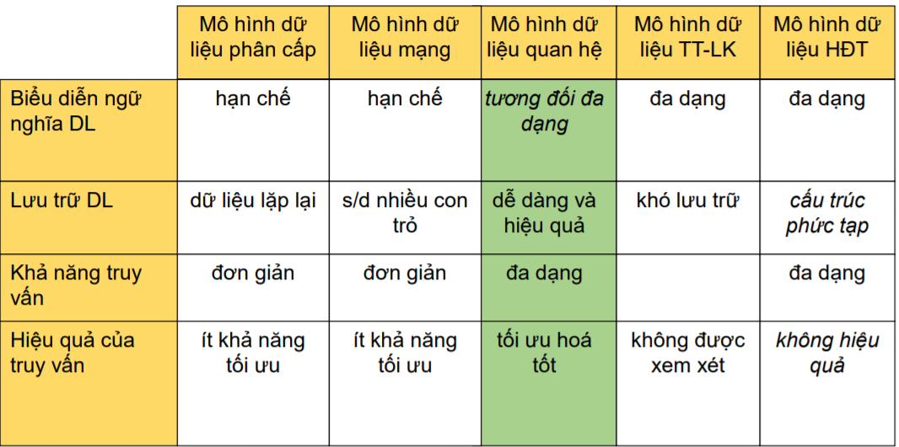
Mô hình dữ liệu thực thể - liên kết | sơ đồ thực thể - liên kết | Không dễ dàng ánh xạ vào những cấu trúc lưu trữ trên máy tính
 | 1-1, 1-n, n-m, đệ quy
 | Dễ dàng biểu diễn cái mà con người nhận thức từ thế giới thực
 | Biểu diễn ngữ nghĩa phong phú của các thực thể và quan hệ giữa các thực thể
 | Thực thể: một đối tượng trong thế giới thực
 | Tập thực thể: các thực thể có cùng các tính chất
 | Thuộc tính: đặc tính của một tập thực thể
 | Khoá: xác định sự duy nhất của một thực thể
 | Liên kết: mối liên hệ có nghĩa giữa nhiều thực thể
 | Tập liên kết: tập hợp các liên kết cùng kiểu
Mô hình dữ liệu hướng đối tượng | sơ đồ lớp | Cấu trúc lưu trữ phức tạp
 | Đối tượng: một đối tượng trong thế giới thực | Khó khăn trong tối ưu câu truy vấn
 | Thuộc tính: biểu diễn một đặc tính của đối tượng
 | Phương thức : thao tác được thực hiện trên đối tượng
 | Lớp: một cách thức để khai báo một tập các đối tượng có chung một tập thuộc tính và phương thức
 | Cho phép định nghĩa kiểu đối tượng phức tạp
 | Tính chất: bao đóng (encapsulation), kế thừa (heritage), đa hình (polymorphism)
CSDL | mô hình chuẩn hoá tốt, nếu các thuộc tính không khoá phụ thuộc hàm đầy đủ vào khoá | Biểu diễn ngữ nghĩa phong phú và những quan hệ phức tạp của các dữ liệu
 | Tính trừu tượng hoá của dữ liệu | Kiểm soát tính dư thừa và đảm bảo các ràng buộc toàn vẹn dữ liệu
 | Hỗ trợ nhiều khung nhìn dữ liệu | Hỗ trợ lưu trữ và truy vấn dữ liệu một cách hiệu quả
 | Chia sẻ dữ liệu giữa nhiều người dùng và hỗ trợ quản lý giao dịch | Chia sẻ dữ liệu giữa nhiều người dùng
 | Phân quyền người dùng và kiểm soát tính hợp lệ của các truy xuất dữ liệu | Hỗ trợ dịch vụ sao lưu và phục hồi dữ liệu
 | Là một hệ thống gồm 4 thành phần
 | CSDL: tối thiểu hóa dư thừa và được chia sẻ | CSDL là một tập hợp các dữ liệu có liên quan đến nhau, được thiết kế và lưu trữ nhằm đáp ứng các nhu cầu về thông tin của một tổ chức, cá nhân nào đó.
 | Hệ quản trị CSDL | Hệ QT CSDL là một phần mềm cho phép tạo lập các CSDL và điều khiển mọi truy cập tới các CSDL đó
 |  | Đảm bảo tính nhất quán
 |  | Xem nội dung các bản ghi Xem mối liên kết giữa bảng đó với các bảng khác Xem một số trường của mỗi bản ghi
 | Người sử dụng
 | Phần cứng: các thiết bị nhớ dùng lưu trữ CSDL
 | Ngôn ngữ định nghĩa dữ liệu (DDL) | Cấu trúc dữ liệu
 |  | Mối liên hệ giữa các dữ liệu và các quy tắc, ràng buộc áp đặt lên dữ liệu
 | Ngôn ngữ thao tác dữ liệu (DML) | Tìm kiếm, thêm, xoá, sửa dữ liệu trong CSDL
 | Ngôn ngữ điều khiển dữ liệu (DCL) | Cấp quyền người dùng để truy cập tới CSDL
 |  | Thu hồi quyền người dùng
 | Ngôn ngữ điều khiển giao dịch (TCL) | Lưu các giao dịch trong CSDL
 |  | Phục hồi/quay lui lại CSDL đến thời điểm trước giao dịch
Quản lý lưu trữ | Tổ chức tối ưu dữ liệu trên thiết bị nhớ (ngoài) | Tương tác hiệu quả với bộ quản lý tệp
Xử lý câu hỏi | Biến đổi truy vấn biểu diễn ở một mức cao thành các yêu cầu có thể hiểu được bởi hệ CSDL | Lựa chọn một kế hoạch tốt nhất để trả lời truy vấn này
Quản lý giao dịch | Quản lý điều khiển tương tranh: cho phép nhiều thao tác thực hiện đồng thời mà không xảy ra sự tranh chấp | Phát hiện lỗi và phục hồi cơ sở dữ liệu
Người dùng | Người lập trình ứng dụng | chịu trách nhiệm xác định yêu cầu của người dùng cuối, xác định các chức năng cần thiết để đáp ứng các yêu cầu người dùng. Người lập trình ứng dụng cài đặt những yêu cầu này trong chương trình, kiểm thử, gỡ rối, lập tài liệu cho chương trình
 | Người phân tích thiết kế CSDL | chịu trách nhiệm xác định dữ liệu lưu trữ trong CSDL và cấu trúc biểu diễn và lưu trữ những dữ liệu này
 | Người sử dụng cuối | là người khai thác các hệ CSDL
Hệ CSDL cá nhân | một người sử dụng đơn lẻ | Người dùng đóng vai trò là người quản trị CSDL
 | đảm nhiệm vai trò: người viết chương trình ứng dụng, thiết kế CSDL, end-user. | Hệ CSDL cá nhân được lưu trữ trên 1 máy
 | Tính an toàn thấp | Hệ CSDL chỉ cho phép 1 người dùng tại một thời điểm
Hệ CSDL khách-chủ | Các máy tính trung tâm lớn → đắt so với các máy nhỏ và máy trạm. | Chuyển yêu cầu cung cấp tài nguyên/dữ liệu từ máy tính trung tâm trong hệ CSDL trung tâm cho máy khách | Trong kiến trúc khách-chủ, các thành phần (của hệ QTCSDL) tương tác với nhau tạo nên hệ thống gồm thành phần yêu cầu tài nguyên và thành phần cấp tài nguyên
 | Chi phí cho truyền thông giảm | Nâng cao khả năng đảm bảo tính nhất quán của dữ liệu | Thành phần cấp tài nguyên thường được cài đặt tại một máy chủ trên mạng (cục bộ)
 | Bổ sung thêm máy khách là dễ dàng | Phát triển và sử dụng các hệ CSDL khách-chủ khá đơn giản, dễ dàng | Thành phần yêu cầu tài nguyên có thể cài đặt tại nhiều máy khác (máy khách) trên mạng
Hệ CSDL trung tâm | [a]--Là hệ CSDL được cài đặt trên máy tính trung tâm cho phép nhiều người sử dụng cùng một lúc [b]--Máy tính trung tâm này chỉ là một hoặc nhiều máy tính [c]--Nhiều người dùng từ xa có thể truy cập vào CSDL này thông qua thiết bị đầu cuối và các phương tiện truyền thông [d]--Các hệ CSDL trung tâm thường rất lớn và có nhiều người dùng
Hệ CSDL phân tán | Là một tập các CSDL có quan hệ logic với nhau nhưng được trải ra trên nhiều trạm làm việc ở nhiều vị trí địa lý khác nhau của một mạng máy tính | [a]--Dữ liệu có tính sẵn sàng [b]--Dữ liệu được chia sẻ trên mạng nhưng vẫn cho phép quản trị dữ liệu địa phương [c]--Việc thiết kế CSDL đơn giản, chi phí thấp hơn [d]--Dữ liệu có tính tin cậy thấp
Hệ CSDL phân tán thuần nhất | Công nghệ giống nhau hoặc tương thích cao ở mỗi trạm | DL trên các trạm cũng có thể tương thích
 | Các hệ điều hành là như nhau hoặc tương thích cac | Các mô hình DL ở mỗi trạm là như nhau
 | Các hệ QTCSDL ở mỗi trạm là như nhau hoặc tương thích cao | DL ở các trạm có các định nghĩa và khuôn dạng chung
Hệ CSDL phân tán không thuần nhất | Các máy tính có hệ điều hành khác nhau, mô hình DL, hệ QT CSDL khác nhau | DL trên các trạm cũng không tương thích
 | không dễ về mặt kỹ thuật và kinh tế | hạn chế các kiểu xử lý mà người dùng có thể thực hiện
Hệ QTCSDL cung cấp các công cụ hữu hiệu trợ giúp việc tạo lập CSDL và phát triển ứng dụng | CSDL cho phép lưu trữ và khai thác dữ liệu một cách thống nhất và hiệu quả (đặc biệt trong trường hợp khối lượng dữ liệu lớn)
Các bước xây dựng cơ sở dữ liệu | [a]--Thiết kế [b]--Khảo sát [c]--Chạy thử
Các bước chính để tạo CSDL | Tạo bảng; Chọn khóa chính cho bảng; Đặt tên bảng và lưu cấu trúc bảng; Tạo liên kết bảng

